关系图
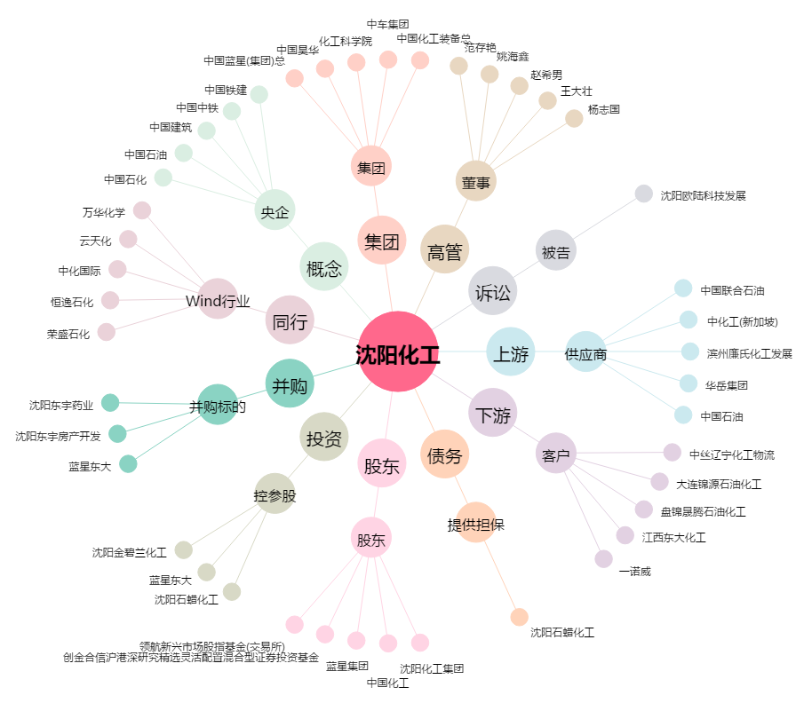
沈阳化工[000698.SZ] - 关系概览图

